分享功能
平台 | 标题 | 图片 | 内容 （游戏成绩） | 来源 | 截图
微信朋友圈 | 无 | 游戏图标 | 我是音乐家，我击败了全国71%的玩家！ | 分享的来源需要显示，但同一平台的分享不需显示。QQ和微博的h5页面可以分享到微信，分享后链接下方需带分享的来源，如“QQ”或“微博”
微信好友 | 我是音乐家 （游戏名） | 游戏图标 | 我是音乐家，我击败了全国71%的玩家！ | 消息下方有被分享的平台，下方需显示有宠的图标和应用名称。如果是在微信玩的，又分享到微信的，则不需要带来源。但从别的网页分享过来的，如QQ，则来源需带“QQ” | 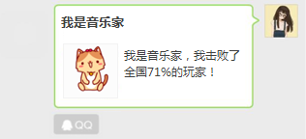
微博 | 无 | 游戏图标 | 我是音乐家，我击败了全国71%的玩家！+网页链接 | QQ和微信不能直接分享到微博。
QQ好友 | 我是音乐家（游戏名） | 游戏图标 | 我是音乐家，我击败了全国71%的玩家！ | 微信和微博的网页都能分享到QQ，消息下方带来源。如“QQ”或“微博” | 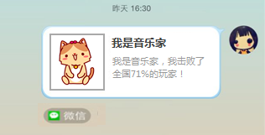
QQ空间 | 无 | 游戏图标 | 我是音乐家，我击败了全国71%的玩家！（来自有宠） | 无 | 